Solicitud gráfica
 | Área: | Matemáticas |  |  | Fecha:
 | Grado: | 8 |  |  | 2016-02-13
 | Título del tema: |  |  |  | ¿Cuaderno de estudio o recurso? | Recurso
 | Editor: | Josue Malagón |  |  | Motor del recurso | F13

 | Código guión o recurso: | MA_08_08_CO_REC200 | ← Para determinar este código, visite la hoja de Ayuda
 |  |  |  |  | ESPECIFICACIÓN DE ARCHIVOS A ENTREGAR
Núm. | Archivo Shutterstock o ruta en web | Imagen para: | Tipo | Ubicación de la imagen en el recurso F13 | Nombre imagen SMALL | Tamaño imagen SMALL | Nombre imagen ZOOM | Tamaño imagen ZOOM | Descripción | Observaciones
IMG01 | ver ultima columna | Recurso F13 | Ilustración | Simple | MA_08_08_CO_REC200_IMG01n.jpg | 240 x 375 px | MA_08_08_CO_REC200_IMG01a.jpg | 800 x 460 px | rectas paralelas y angulos congruentes, letras en cursiva, reslatar los puntos que se indican y los ángulos que están sombreados | 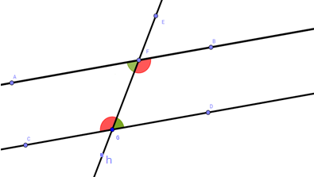
IMG02 | ver ultima columna | Recurso F13 | Ilustración | Simple | MA_08_08_CO_REC200_IMG02n.jpg | 240 x 375 px | MA_08_08_CO_REC200_IMG02a.jpg | 800 x 460 px | Letras cursivas, las letras son los nombres de los ángulos, acercar al ángulo sombreado, no es necesario resaltar los puntos
IMG03 | ver ultima columna | Recurso F13 | Ilustración | Simple | MA_08_08_CO_REC200_IMG03n.jpg | 240 x 375 px | MA_08_08_CO_REC200_IMG03a.jpg | 800 x 460 px | rectas paralelas y angulos congruentes, las letras deben estar en cursiva, son los nombtres de los ángulos, no es necesario resaltar los puntos | 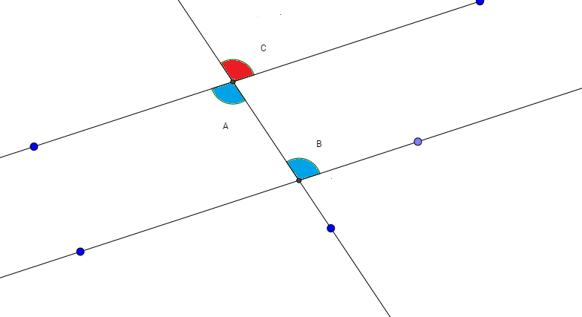
IMG04 | ver ultima columna | Recurso F13 | Ilustración | Simple | MA_08_08_CO_REC200_IMG04n.jpg | 240 x 375 px | MA_08_08_CO_REC200_IMG04a.jpg | 800 x 460 px | tener cuidado con el color de los ángulos sombreados, tener en cuenta que los colores de los ángulos van en parejas. | 